Oferta (10)
EAN | NAME | SHORT CODE | PACKING | ASIN | PHOTO | PRICE | AVAILABLE
194735007684 | BARBIE LOTNICZA PRZYGODA SAMOLOT+ LALKA / 1 | HCD49 | karton (1) | B0B61VTHGG |  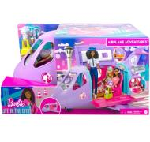 | € 40.55 | 279
0194735095087 | BARBIE AUTO SAMOCHÓD "ELEKTRYCZNY" /1 | HJV36 | karton (1) | B0B5HW3GWR | 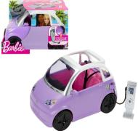 | € 12.23 | 181
194735098828 | BARBIE CHELSEA CELEBRATION 2x LALKA + ZWIERZAKI /3 | HJY88 | karton (3) | B0CB9NY18W | 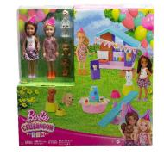 | € 11.95 | 93
194735153374 | BARBIE CHELSEA ZESTAW SKLEPIK Z ZABAWKAMI /4 | HNY59 | karton (4) | B0C3DGFK8V | 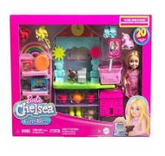 | € 9.75 | 1194
194735178735 | BARBIE CUTIE REVEAL DOLLS ASSORTMENT /4 | HRK27 | karton (4) | B0CBNMD1CL | 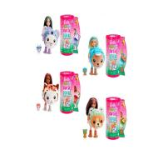 | € 8.93 | 20
194735106820 | BARBIE CUTIE REVEAL LALKA CHELSEA MAŁPKA /4 | HKR14 | karton (4) | B0B62B8TCF | 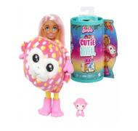 | € 8.93 | 206
194735106790 | BARBIE CUTIE REVEAL LALKA CHELSEA PUDELEK /4 | HKR20 | karton (4) | B0BLJRF75N | 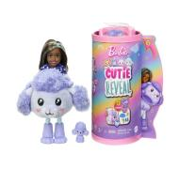 | € 6.99 | 2723
194735277605 | BARBIE DREAMTOPIA KSIĘŻNICZKA MAGIC TOUCH /4 | JCW49 / HLC33 | karton (4) | B0CRFXY9NW | 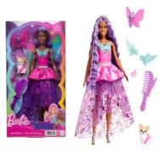 | € 9.19 | 1196
194735277650 | BARBIE DREAMTOPIA KSIĘŻNICZKA MAGIC TOUCH MALIBU/4 | JCW48 / HLC32 | karton (4) | B0CQMR3KSY | 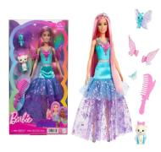 | € 11.39 | 1985
194735055814 | BARBIE DREAMTOPIA LALKA SYRENKA /6 | HGR12 | karton (6) | B09NQL45RC | 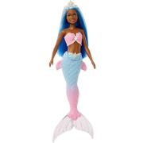 | € 5.63 | 30
194735116140 | BARBIE EXTRA MINI MINIS LALKA /4 | HLN44 | karton (4) | B0BKJRDRPH | 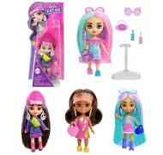 | € 3.15 | 3956
194735190737 | BARBIE FASHIONISTAS LALKA 65 ROCZNICA /4 | HTH66 | karton (4) | B0CMGBY44Y | 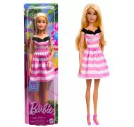 | € 5.63 | 192
887961918755 | BARBIE KARIERA LALKA GIMNASTYCZKA / | GTN65 |  | B08H5VV2VP | 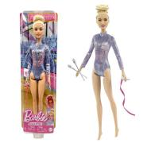 | € 5.89 | 514
194735107964 | BARBIE KARIERA LALKA KOSZYKARKA /6 | HKT74 | karton (6) | B0CNWRL7QD | 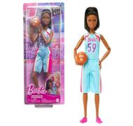 | € 7.83 | 395
194735098866 | BARBIE KARIERA ZESTAW LABORATORIUM NAUKOWE/1 | HJY95 | karton (1) | B0BLJS7ZBW |  | € 16.63 | 255
194735094554 | BARBIE KEN NA WÓZKU INWALIDZKIM /2 | HJT59 | karton (2) | B0B62743R6 | 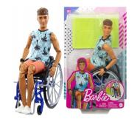 | € 10.80 | 744
0194735180752 | BARBIE LALKA BLOND SIGNATURE STYLED BY SUIM NOH/1 | HRM31 | karton (1) | B0D1PJHGC4 | 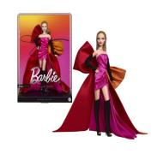 | € 55.29 | 146
0194735003822 | BARBIE LALKA DREAMTOPIA ZE SKUTEREM WODNYM /2 | HBW90 | karton (2) | B09R54GCN1 | 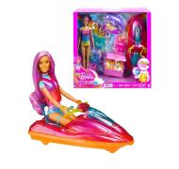 | € 15.79 | 46
887961660029 | BARBIE LALKA MODOWA + GARDEROBA Z AKCESORIAMI/6 | FVJ42 | karton (6) | B079QGC9CP |  | € 11.29 | 865
194735151196 | BARBIE POP REVEAL OWOCOWY SOK LALKA NIESPODZ. /4 | HNW40 | karton (4) | #N/A | 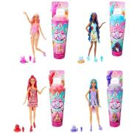 | € 12.45 | 1656
194735178308 | BARBIE PRZYTULNY DOMEK + LALKA AKCESORIA /2 | HRJ77 | karton (2) | B0CB6KK9P2 | 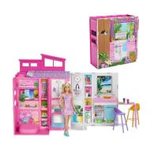 | € 24.05 | 196
6947731055548 | BARBIE SIGNATURE 12 DAYS OF LALKA KOLEKCJONERSKA/1 | HRM27 | karton (1) | B0DP4N564Q | 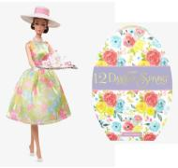 | € 66.29 | 211
0194735180608 | BARBIE SIGNATURE LOOKS 22 MODNA LALKA KOMBINEZON/3 | HRM14 | karton (3) | B0CBNNJVBM | 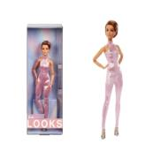 | € 15.25 | 267
0194735160839 | BARBIE THE MOVIE LALKA FILMOWA DISCO KEN | HPK04 |  | B0BT17S5VC | 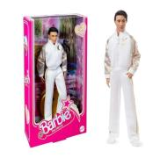 | € 24.05 | 364
194735002252 | BARBIE UBRANKO DLA KENA KOSZULKA + SPODENKI /8 | HBV41 | karton (8) | B0B626CPH5 | 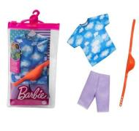 | € 2.33 | 1184
887961901818 | BARBIE UBRANKO DLA LALKI JURRASIC WORLD DRESS /8 | GRD63 | karton (8) | B08J5QC426 | 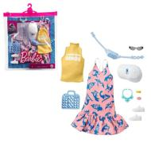 | € 3.65 | 24
194735052608 | BARBIE WAKACYJNA PRZYGODA LALKA + AKCESORIA /4 | HGM54 | karton (4) | B09CG4MDKF | 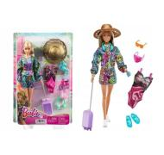 | € 12.45 | 145
194735015146 | Barbie You Can Be Anything Interior Designer doll | HCN12 |  | B09NMQ5Z65 | 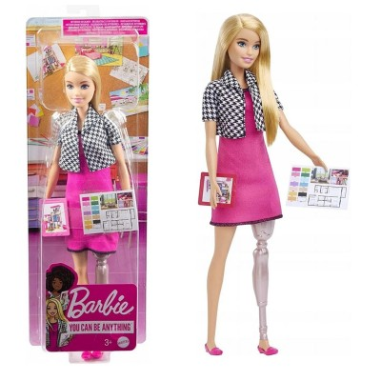 | € 6.10 | 226
194735098309 | Barbie Skipper Babysitters Doll Mattel | HJY34 |  | B0B626QF18 | 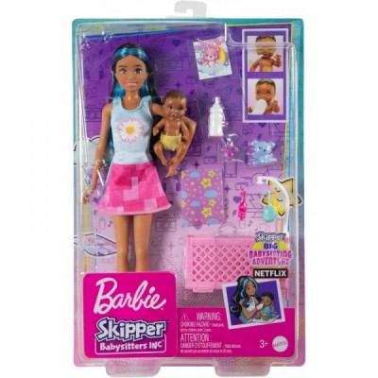 | € 8.50 | 422
194735098842 | Barbie Advent Calendar | HKB09 |  | B0BLJS9D81 | 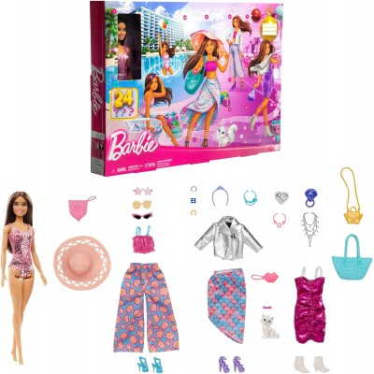 | € 16.90 | 621
194735245284 | Barbie Mini Dreamhouse with Surprise | HYF47 |  | B0CPHBWBCQ | 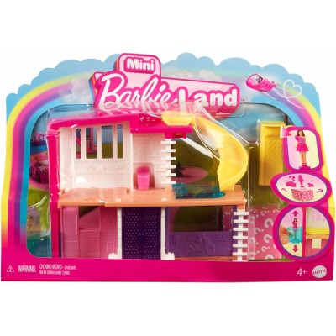 | € 6.10 | 43
 |  |  |  |  |  |  | 19067

